关系图
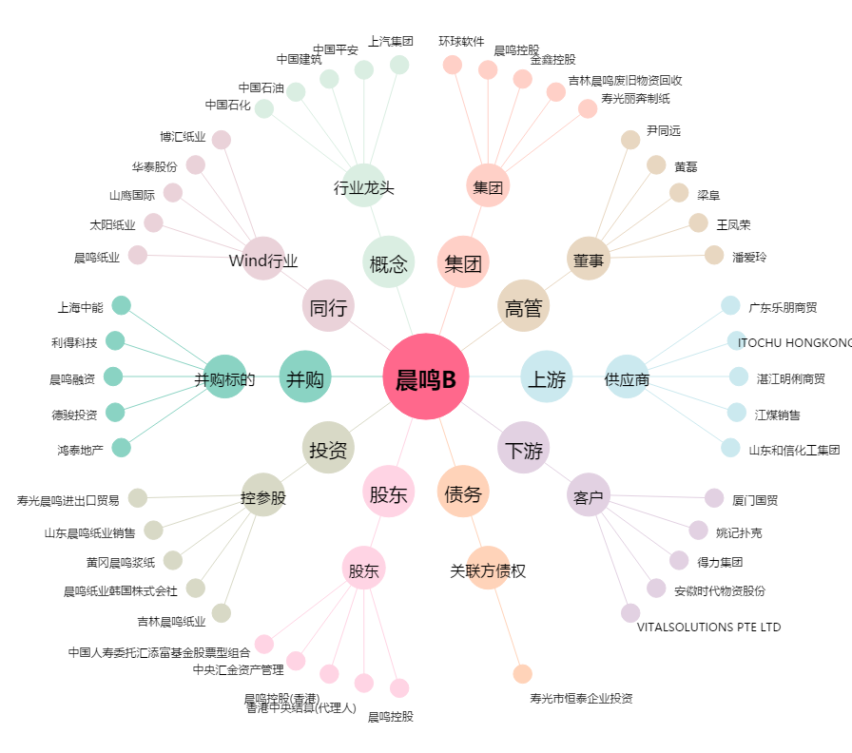
晨鸣B[200488.SZ] - 关系概览图

